手順書
CSV連携ConfigurationSheetの記入の仕方

 | 1.Sansan Data Hubへ取り込みたいCSVファイルを準備します。
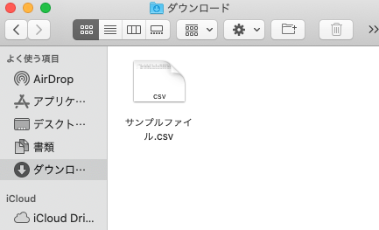

 | 2.CSVファイルをExcelで開きます。

 | 3.ヘッダ部分を選択し、右クリック→コピーを選択します。

 | 4.本シートの「取込CSV」シートを開き、「ヘッダー名」の「No.1」のセル（B11セル）にカーソルを合わせ、右クリック→「形式を選択してペースト」→「行/列の入れ替え」を選択します。
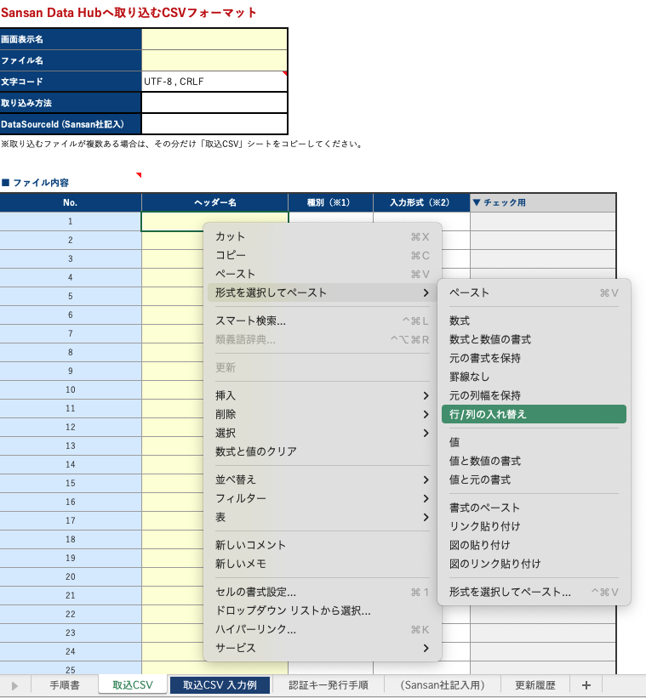

 | 5.下図のようになれば成功です。
 | ※背景の色が変わるのは問題ありません。
 | ※ここで定義したヘッダーの順序は、インポート時のヘッダーの順序に影響しません。インポート時に項目の順序が入れ替わったとしても、正常にインポート可能です。
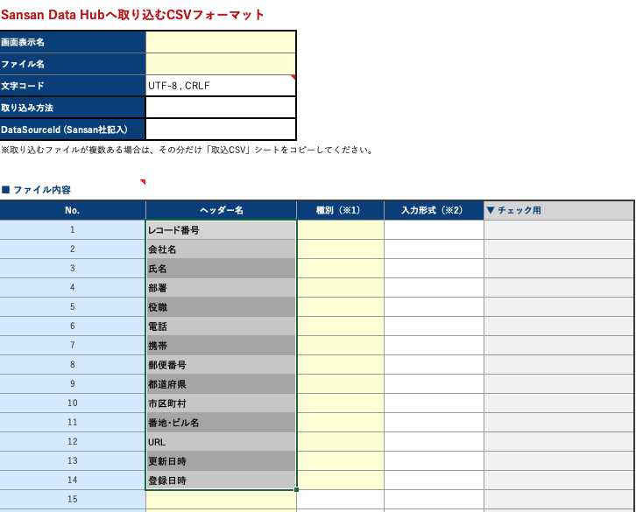

 | 6.「更新日時」と「登録日時」の種別欄には「日時」を選択します。
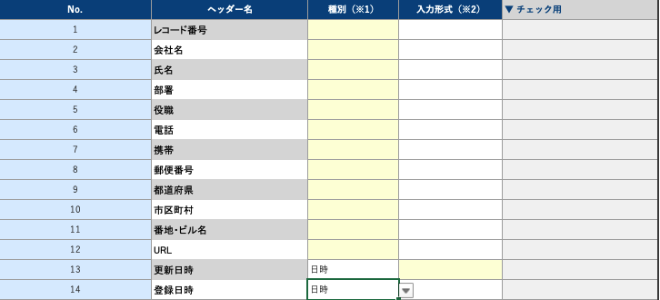

 | 7.「更新日時」と「登録日時」の入力形式欄には、日時形式を入力します。
 | 日時は以下の形式で入力してください。
yy : 年 (01～99)
yyyy : 年 (0001～9999)
M : 月 (1～12)
MM : 月 (01～12)
d : 日 (1～31)
dd : 日 (01～31)
h : 時 (1～12)
hh : 時 (01～12)
H : 時 (1～24)
HH : 時 (01～24)
m : 分 (0～59)
mm : 分 (00～59)
s : 秒 (0～59)
ss : 秒 (00～59)

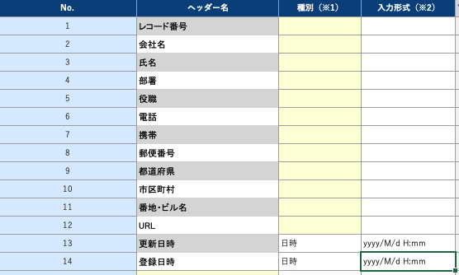

 | 8.「更新日時」と「登録日時」以外の種別は、すべて「文字列」を選択してください。
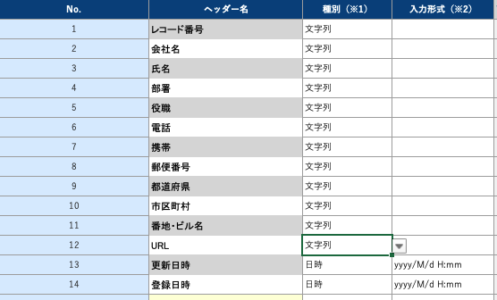

 | 9.「画面表示名」（B2セル）、「ファイル名」（B3セル）、「取り込み方法」（B5セル）を記載します。
 | ・ 画面表示名：Sansan Data Hubへインポート・エクスポートするときのメニューの表示名を定義します。
 | ・ ファイル名：Sansan Data Hubからエクスポートする際のCSVファイル名を定義します。
 | ・ 取り込み方法：CSVファイルを取り込む方法を「Webのみ」、「APIのみ」、「Web + API」の中から一つ選びます。
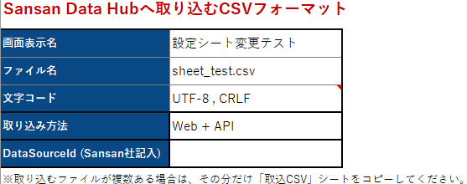

 | 10.「名寄せ項目のマッピング」を記載します。
 | 記載方法は各項目のメモや、「取込CSV 入力例」シートを参照してください。
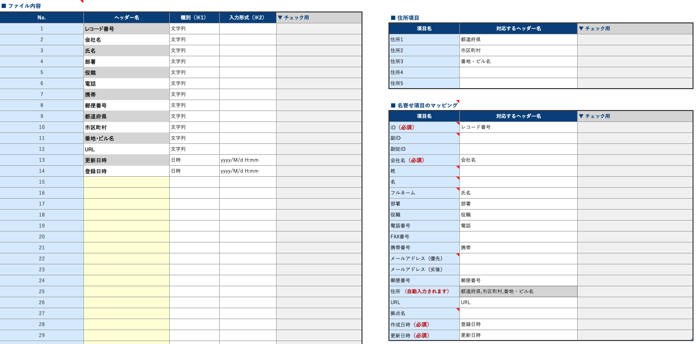

 | 11. Sansan社にて作業いたします。DataSourceId, 認証用キー発行用URLは設定完了後にお渡しいたします。

取込CSV 入力例
複数のCSVフォーマットを定義する場合、他のCSVファイルと表示名が重複すると、画面上で区別できなくなります。
住所（郵便番号以外）を管理している項目をすべて列挙してください。（ここで入力した情報が「■ 名寄せ項目のマッピング」の「住所」に自動で転記されます）
「APIのみ」,「Web + API」を選択した場合「ファイル名」に日付型を入れることはできません。
Sansan Data Hubへ取り込むCSVフォーマット
画面表示名 | 東日本顧客リスト
ファイル名 | customers.csv
文字コード | UTF-8 , CRLF
API使用時に必要なIDをSansan社の方で記入します。
取り込み方法 | APIのみ
DataSourceId (Sansan社記入)
※取り込むファイルが複数ある場合は、その分だけ「取込CSV」シートをコピーしてください。
左の表で「ヘッダー名」に指定したもののいずれかを指定します。
■ ファイル内容
No. | ヘッダー名 | 種別 | 入力形式 | ▼ チェック用 | ■ 住所項目
1 | No | 文字列 |  |  | 項目名 | 対応するヘッダー名 | ▼ チェック用
2 | 会社名 | 文字列 |  |  | 住所1 | 都道府県
CSVファイルがもつ全ての列を指定してください。同一の列名が複数存在すると取り込めません。
3 | 名字 | 文字列 |  |  | 住所2 | 市区町村
4 | 名前 | 文字列 |  |  | 住所3 | 町名・番地
5 | 部門 | 文字列 |  |  | 住所4 | ビル名
6 | 肩書 | 文字列 |  |  | 住所5
7 | 郵便番号 | 文字列
8 | 都道府県 | 文字列 |  |  | ■ 名寄せ項目のマッピング
9 | 市区町村 | 文字列 |  |  | 項目名 | 対応するヘッダー名 | ▼ チェック用
10 | 町名・番地 | 文字列 |  |  | ID（必須） | No
データを特定するための項目です。同じID値の行が存在する場合、それらは同じデータとして扱われます。
11 | ビル名 | 文字列 |  |  | 副ID
12 | tel | 文字列 |  |  | 副従ID
13 | email | 文字列 |  |  | 会社名（必須） | 会社名
14 | 担当営業 | 文字列 |  |  | 姓 | 名字
Sansan Data Hubが名寄せ（同一人物判定をする処理）をするために必要となるデータ項目を指定します。
左の「■ファイル内容」で指定したCSVフォーマットのなかで、どれが名寄せ項目に該当するかをこの表で指定します。
15 | 前回訪問日 | 文字列 |  |  | 名 | 名前
16 | 見込み金額 | 文字列 |  |  | フルネーム
該当する項目が存在しなくても問題ありません。
17 | 備考 | 文字列 |  |  | 部署 | 部門
18 | 追加日時 | 日時 | yyyy/MM/dd HH:mm |  | 役職 | 肩書
19 | 更新日時 | 日時 | yyyy/MM/dd HH:mm |  | 電話番号 | tel
種別「日時」を選択すると、入力データが「yyyy/MM/dd」でも、エクスポート時には「yyyy/MM/dd 00:00:00」として出力されます。
20 |  |  |  |  | FAX番号
名寄せ項目で「必須」となっている項目は、必ずCSVファイルに含まれている必要があります。どの列でも構いませんが、下記に挙げる名寄せ項目は必ずCSVファイルにも含むようにしてください。
・ID
・会社名
・作成日時
・更新日時
21 |  |  |  |  | 携帯番号
22 |  |  |  |  | メールアドレス（優先） | email
23 |  |  |  |  | メールアドレス（劣後）
24 |  |  |  |  | 郵便番号 | 郵便番号
25 |  |  |  |  | 住所 （自動入力されます） | 都道府県,市区町村,町名・番地,ビル名
26 |  |  |  |  | URL
27 |  |  |  |  | 拠点名
28 |  |  |  |  | 作成日時（必須） | 追加日時
29 |  |  |  |  | 更新日時（必須） | 更新日時
30
日時(日付でも可) の項目は「作成日時」「更新日時」どちらも必要です。指定できない場合はファイル名に含めることができます。その場合は、ファイル名に「sample_YYYYMMDD.csv」と指定してください。
31
32
33
34
35
36
37
38
39
40
41
42
43
44
45
46
47
48
49
50
51
52
53
54
55
56
57
58
59
60
61
62
63
64
65
66
67
68
69
70
71
72
73
74
75
76
77
78
79
80
81
82
83
84
85
86
87
88
89
90
91
92
93
94
95
96
97
98
99
100

取込CSV
Sansan Data Hubへ取り込むCSVフォーマット
画面表示名
ファイル名
文字コード | UTF-8 , CRLF
取り込み方法
DataSourceId (Sansan社記入)
※取り込むファイルが複数ある場合は、その分だけ「取込CSV」シートをコピーしてください。

■ ファイル内容
No. | ヘッダー名 | 種別（※1） | 入力形式（※2） | ▼ チェック用 | ■ 住所項目
1 |  |  |  |  | 項目名 | 対応するヘッダー名 | ▼ チェック用
2 |  |  |  |  | 住所1 |  |  |  | 黄色部分は必ず入力してください
3 |  |  |  |  | 住所2
4 |  |  |  |  | 住所3
5 |  |  |  |  | 住所4 |  |  | ※1 各ヘッダーの種別を選択してください。
6 |  |  |  |  | 住所5 |  |  | ・「作成日時」と「更新日時」に対応する項目は、必ず種別として「日時」を選択してください。
7 |  |  |  |  |  |  |  | ・ それ以外の項目の種別は、基本的に「文字列」を選択してください。
8 |  |  |  |  | ■ 名寄せ項目のマッピング |  |  | ※ 種別として「日時」を選択すると、入力データが「yyyy/MM/dd」の場合も
9 |  |  |  |  | 項目名 | 対応するヘッダー名 | ▼ チェック用 | エクスポート時には「yyyy/MM/dd 00:00:00」として出力されますので、ご注意ください。
10 |  |  |  |  | ID（必須）
11 |  |  |  |  | 副ID |  |  | ※2 種別が「日時」の場合は必ず入力形式を指定してください。
12 |  |  |  |  | 副従ID |  |  | ・ 日時は以下の形式で入力してください。
yy : 年 (01～99)
yyyy : 年 (0001～9999)
M : 月 (1～12)
MM : 月 (01～12)
d : 日 (1～31)
dd : 日 (01～31)
h : 時 (1～12)
hh : 時 (01～12)
H : 時 (1～24)
HH : 時 (01～24)
m : 分 (0～59)
mm : 分 (00～59)
s : 秒 (0～59)
ss : 秒 (00～59)
13 |  |  |  |  | 会社名（必須）
14 |  |  |  |  | 姓
15 |  |  |  |  | 名
16 |  |  |  |  | フルネーム
17 |  |  |  |  | 部署
18 |  |  |  |  | 役職
19 |  |  |  |  | 電話番号
20 |  |  |  |  | FAX番号
21 |  |  |  |  | 携帯番号
22 |  |  |  |  | メールアドレス（優先）
23 |  |  |  |  | メールアドレス（劣後）
24 |  |  |  |  | 郵便番号
25 |  |  |  |  | 住所 （自動入力されます）
26 |  |  |  |  | URL
27 |  |  |  |  | 拠点名
28 |  |  |  |  | 作成日時（必須）
29 |  |  |  |  | 更新日時（必須）
30
31
32
33
34
35
36
37
38
39
40
41
42
43
44
45
46
47
48
49
50
51
52
53
54
55
56
57
58
59
60
61
62
63
64
65
66
67
68
69
70
71
72
73
74
75
76
77
78
79
80
81
82
83
84
85
86
87
88
89
90
91
92
93
94
95
96
97
98
99
100

